Opgave 1
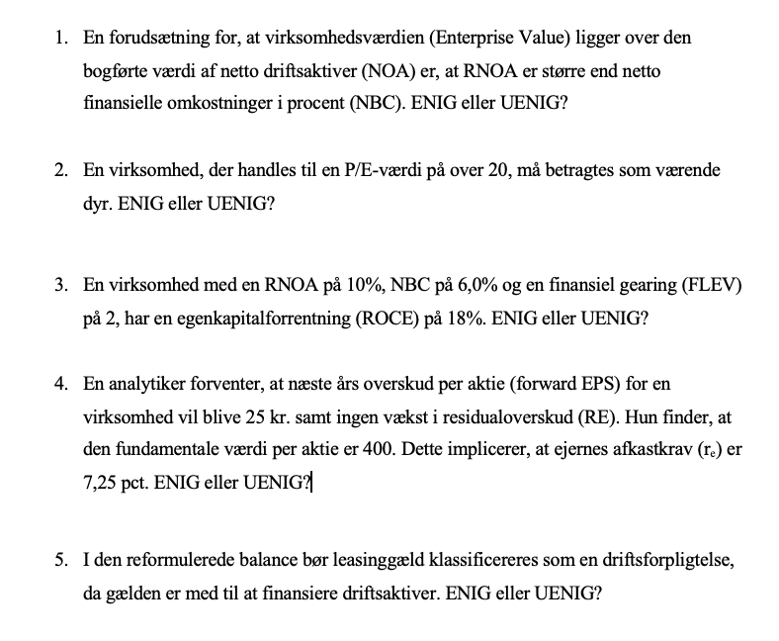
Uenig
Det er en forudsætning, at RNOA er større end wacc

Uenig,
Det handler om, hvordan P/E værdien er i forhold til markedet og den specifikke branche

Enig
Dette er givet ved | ROCE=RNOA+FLEV(RNOA-NBC)
Svaret er derfor | 0.18

Uenig
De konstante residual overskud implicerer at AEG er nul, hvorfor værdien kan findes som
400=1/afkastkrav x 25. Hvilket er lig 6,25%

Enig
Leasing tilhører driften
Tænk maskiner eller andet kapital

Opgave 2
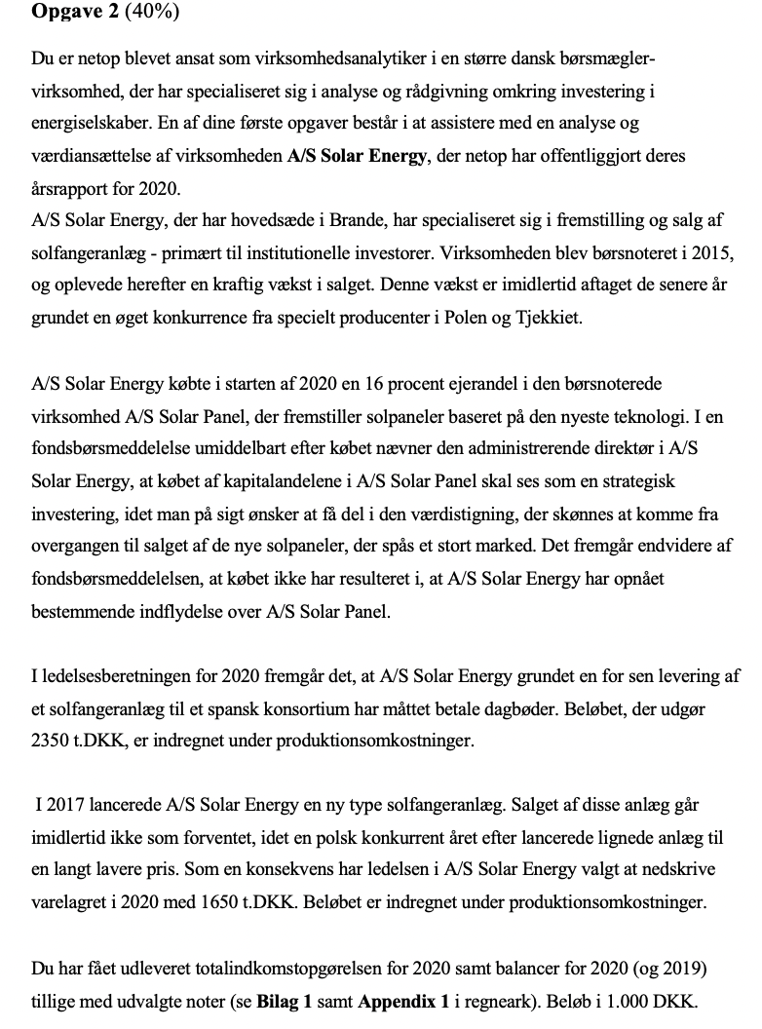

Resultatopgørelse | 2020 |  | Note |  | Reformuleret Balance | 2020 | 2019
(1.000 DKK)
Nettoomsætning | 47500 |  |  |  | Aktiver i alt | 84350 | 73260
Produktionsomkostninger | -21250 |  |  |  | Obligationsbeholdning | 700 | 0
Bruttofortjeneste | 26250 |  |  |  | Likvide midler | 130 | 170
Forsknings- og udviklingsomkostninger | -11500
Salgs- og distributionsomkostninger | -4560 |  |  |  | Driftsaktiver | 83520 | 73090
Administrationsomkostninger | -2800 |  |  |  | Udskudte skatteforpligtigelser | 3750 | 2640
Ordinært resultat | 7390 |  |  |  | Leverandørgæld | 3125 | 2870
Indtægter fra kapitalinteresser i associerede selskaber | 275 |  |  |  | Selsabsskat | 980 | 1020
Finansielle indtægter | 8 |  |  |  | Anden gæld | 890 | 950
Finansielle omkostninger | -1180 |  |  |  | Nettodriftsaktiver(NOA) | 74775 | 65610
Årests resultat før skat | 6493
Skat af årets resultat | -1235 |  |  |  | Obligationsbeholdning | -700 | 0
Årets resultat | 5258 |  |  |  | Likvidbeholdninger | -130 | -170
 |  |  |  |  | Langfristet lån | 35545 | 28640
Totalindkomstopgørelse |  |  |  |  | Kortfristet lån | 1310 | 1390

Årets resultat | 5258 |  |  |  | Netto finansielle Forpligtigelser(NFO) | 36025 | 29860
Værdiregulering obligationer, efter skat | 39
Værdiregulering kapitalandele, efter skat | -39 |  |  |  | CSE | 38750 | 35750
Totalindkomst | 5258

 |  |  |  |  | Reformuleret Totalindkomst |  | 2020
Balance | 2020 | 2019
(1.000 DKK) |  |  |  |  | Nettoomsætning |  | 47500
AKTIVER |  |  |  |  | Produktionsomkostninger |  | -17250
Koncerngoodwill | 6500 | 6500 |  |  | Bruttoresultat |  | 30250
Patenter | 12800 | 13500 |  |  | R&D |  | -11500
Udviklingsprojekter | 5480 | 3870 |  |  | Salgs- og distributionsomkostninger |  | -4560
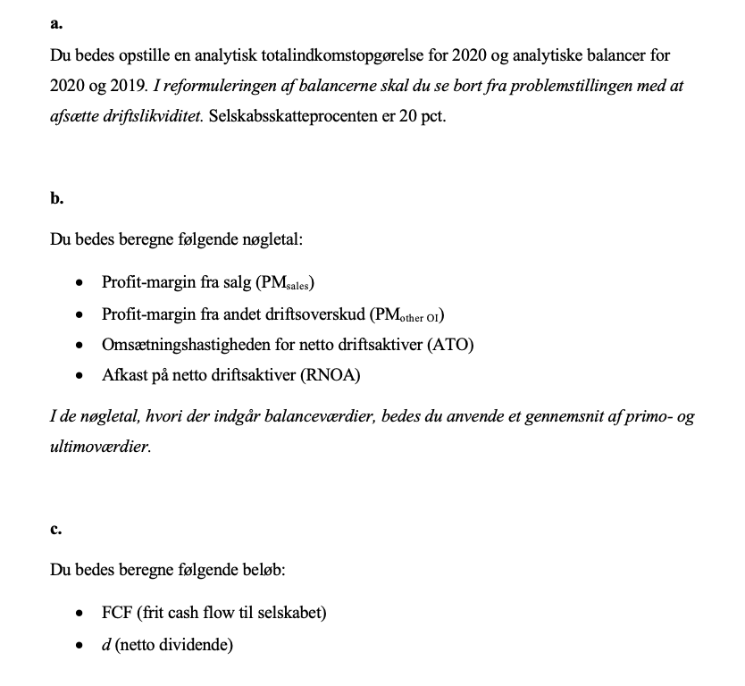
Immaterielle aktiver | 24780 | 23870 |  |  | Administrationsomkostninger |  | -2800

Grunde og bygninger | 6000 | 6200 |  |  | Driftsoverskud af salg, før skat |  | 11390
Produktionsanlæg og maskiner | 12000 | 11200
Andre anlæg, driftsmateriel og inventar | 17750 | 16880 |  |  | Rapporteret skat | -1235
Materielle aktiver | 35750 | 34280 |  |  | Skattefordel @ 20% | -234.4
 |  |  |  |  | Skatte fra andet driftsoverskud | -745 | -2214.4
Leasede aktiver | 3460 | 4200 |  |  | Driftsoverskud, efter skat |  | 9175.6
Kapitalandele i associerede virksomheder | 2280 | 2140
Andre værdipapirer og kapitalandele | 6700 |  | 1 |  | Andet driftoverskud
Udskudte skatteaktiver | 250 | 360 |  |  | Dagbøder | -2350
Andre langfristede aktiver | 12690 | 6700 |  |  | Nedskrivning | -1650
 |  |  |  |  | Indtægter fra kapitalinteresser i associerede selskaber | 275
Langfristede aktiver | 73220 | 64850 |  |  | Net | -3725
 |  |  |  |  | Skattefordel @ 20% | 745
Varebeholdninger | 7500 | 4860 |  |  | Net | -2980
Tilgodehavender fra salg | 3500 | 3380
Likvide beholdninger | 130 | 170 |  |  | Værdireguleringer af kapitalandele | -39 | -3019
Kortfristede aktiver | 11130 | 8410 |  |  | Samlet driftsoverskud(OI) |  | 6156.6

Aktiver | 84350 | 73260 |  |  | Finansielle indtægter | 8
 |  |  |  |  | Finansielle omkostninger | -1180 | -1172
PASSIVER |  |  |  |  | Skattefordel @20% |  | 234.4
Aktiekapital | 20000 | 20000 | 2 |  | Værdiregulering obligationer, efter skat |  | 39
Andre reserver | 18750 | 15750 |  |  | Nettofinansielle omkostninger(NFE) |  | -898.6
Egenkapital | 38750 | 35750
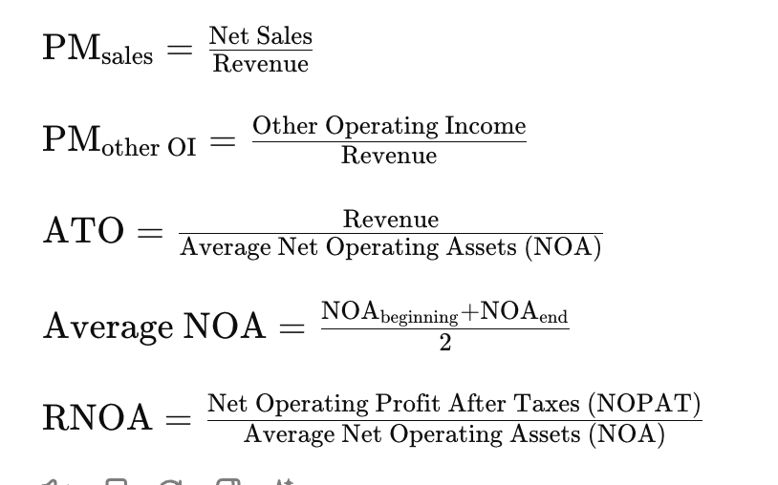
 |  |  |  |  | Totalindkomst |  | 5258
Rentebærende gæld | 32305 | 24480
Leasingforpligtelse | 3240 | 4160
Udskudte skatteforpligtelser | 3750 | 2640
Langfristede forpligtelser | 39295 | 31280 |  | 2b | PM Sales | 19.3%
 |  |  |  |  | PM Other OI | -6.4%
Rentebærende gæld | 1250 | 1340 |  |  | ATO | 67.7%
Leasingforpligtelse | 60 | 50 |  |  | RNOA | 8.8%
Leverandørgæld | 3125 | 2870
Selskabsskat | 980 | 1020 |  | 2c
Anden gæld | 890 | 950 | 3 |  | FCF = OI - ∆NOA | -3008.4
Kortfristede forpligtelser | 6305 | 6230 |  |  | d = Totalindkomst - ∆CSE | 2258

Forpligtelser | 45600 | 37510

Passiver | 84350 | 73260

Udvalgte noter
 | 2020 | 2019

Note 1 Andre værdipapirer og kapitalandele
Obligationsbeholdning
Dagsværdi per 1. jan.
Årets tilgang | 650
Årets værdiregulering | 50
Dagsværdi per 31. dec. | 700
Obligationsbeholdningen består primært af danske statsobligationer

Kapitalandele
Dagsværdi per 1. jan.
Årets tilgang | 6050
Årets værdiregulering | -50
Dagsværdi per 31. dec. | 6000
Kapitalandelene består udelukkende af en 16 pct.'s ejerandel i A/S Solar Panel.

Andre værdipapirer og kapitalandele i alt | 6700

Note 2 Aktiekapital
Aktiekapitalen på 20000 tkr. består af 200000 aktier af nom. 100 per aktie.
Per den 31. 12. 2020 havde virksomheden 12000 aktier i egen beholdning.
Antal aktier | 188000 | 188

Note 3 Anden gæld
Posten dækker over skyldig moms, feriepenge m.m.

Opgave 3
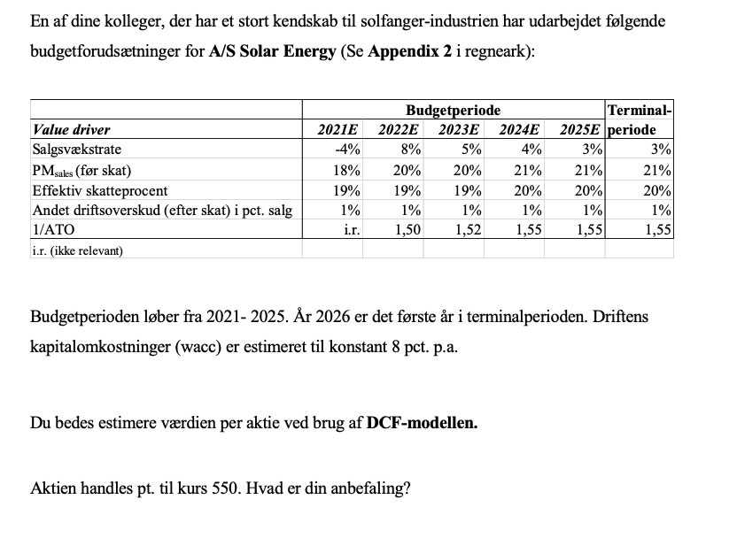
 | Budgetperiode |  |  |  |  | Terminalperiode
Value driver | 2021E | 2022E | 2023E | 2024E | 2025E | 2026E
Salgsvækstrate | -4% | 8% | 5% | 4% | 3% | 3%
PMsales (før skat) | 18% | 20% | 20% | 21% | 21% | 21%
Effektiv skatteprocent | 19% | 19% | 19% | 20% | 20% | 20%
Andet driftsoverskud (efter skat) i pct. salg | 1% | 1% | 1% | 1% | 1% | 1%
1/ATO | i.r. | 1.50 | 1.52 | 1.55 | 1.55 | 1.55
i.r. (ikke relevant)
 | 2021E | 2022E | 2023E | 2024E | 2025E
Nettoomæstning | 45600 | 49248 | 51710.4 | 53778.816 | 55392.18048 | 57053.945894
Driftsoverskud fra salg(Før skat) | 8208 | 9849.6 | 10342.08 | 11293.55136 | 11632.357901 | 11981.328638
Skattebetaling | 1559.52 | 1871.424 | 1964.9952 | 2258.710272 | 2326.4715802 | 2396.2657276
Driftoverskud (Core OI) | 6648.48 | 7978.176 | 8377.0848 | 9034.841088 | 9305.8863206 | 9585.0629103
Andet driftoverskud | 456 | 492.48 | 517.104 | 537.78816 | 553.9218048 | 570.53945894
Samlet Driftsoverskud(OI) | 7104.48 | 8470.656 | 8894.1888 | 9572.629248 | 9859.8081254 | 10155.602369

NOA | 74775 | 73872 | 78600 | 83357 | 85858 | 88434
NFO | 36025
CSE | 38750 |  |  |  |  |  | RR | 0.08

År | 1 | 2 | 3 | 4 | 5
OI | 7104 | 8471 | 8894 | 9573 | 9860 | 10156
NOA | 74775 | 73872 | 78600 | 83357 | 85858 | 88434
FCF=OI-Delta NOA | 8007 | 3743 | 4137 | 7072 | 7284

df | 1.08 | 1.1664 | 1.259712 | 1.36048896 | 1.4693280768
PV FCF | 7414 | 3209 | 3284 | 5198 | 4957
sum PV FCF | 24063
TV |  |  |  |  | 150052
PV TV | 102122.78665
EV | 126185
NFO | 36025
V^E | 90160
Antal udestående aktier | 188
Værdi per aktie | 480

Personligt ville jeg nok sælge, hvis den estimerede værdi er 70kroner lavere end den nuværende pris
Hermed må anbefalingen være at sælge

Opgave 4
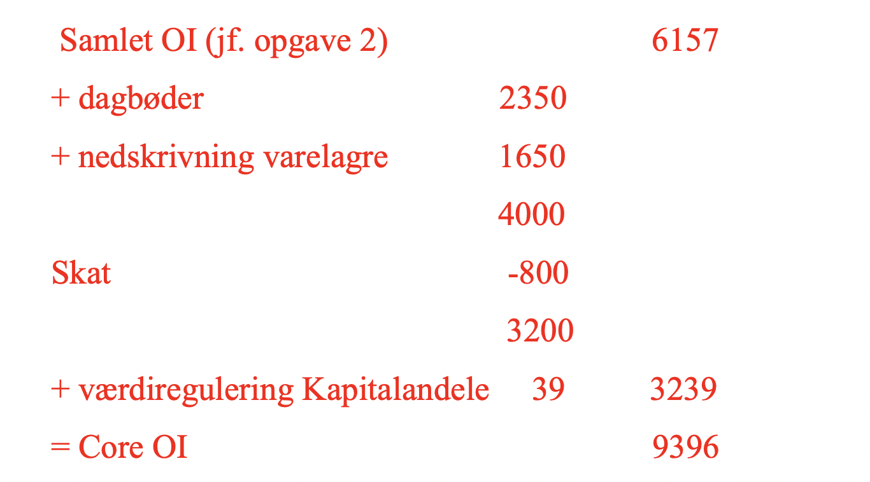
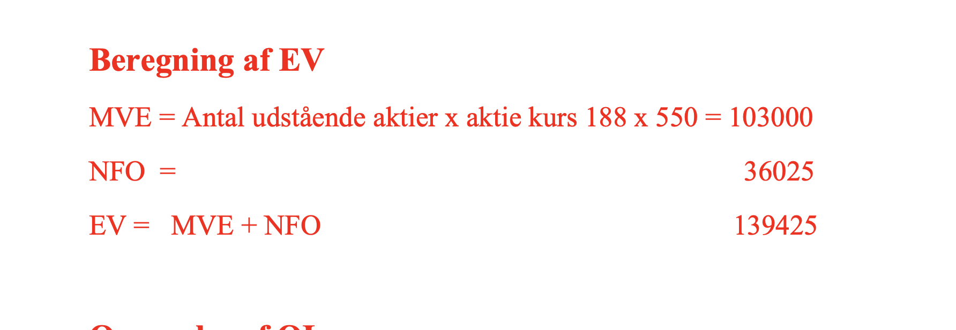
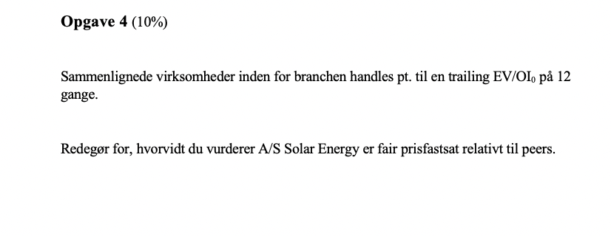

Trailing EV/OI
20.495962779

Trailing referer til indeværende års driftunderskud. Det forhold,
at indeværende års driftoverskud anvendes som prediktor fordrer,
at det er Core OI, der anvendes.
Det vil sige eksklusiv eventuelle usædvanlige poster
da disse ikke har nogen prediktionsværdi

